Sheet1
Cải tiến nhập tự động dữ liệu chung từ các file được cung cấp sẵn vào file Master Plan

1. Tổng quan file
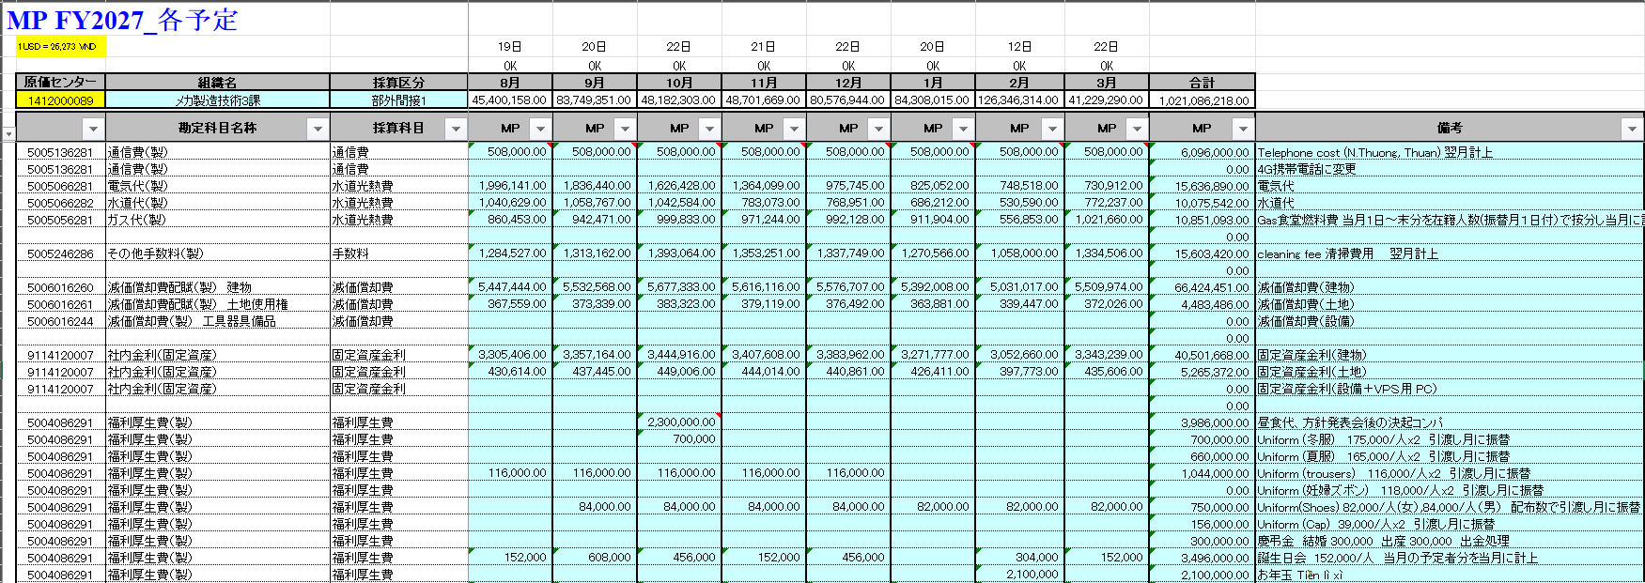
Code phòng chịu chi phí
Code tài khoản chịu chi phí
Tên tài khoản chịu chi phí
Tháng tương ứng với từng cột (tứ tháng 4~3_kỳ FY)
Ghi chú giải thích rõ hơn
Tỷ giá $

2. Các file dữ liệu chi phí chung được cung cấp
 | Chi phí hệ thống

 | Chi phí khấu hao, lãi nhà đất, điện nước

 | Chi phí tài sản cố định

 | Chi phí phân bổ từ hành chính

3. Nhập dữ liệu lấy từ các file vào ô cần điền trong file MP

 | Hình dung cách làm:
 | ① Filter "code phòng chịu chi phí" trong các file chi phí chung
 | ② Filter "code tài khoản chịu chi phí", "tên tài khoản chịu chi phí", "ghi chú" trong file MP đối tượng
 | ③ Nhập dữ liệu từ mục ① vào ② (theo công thức hoặc paster nguyên số)

Hạng mục cần cải tiến
Những hạng mục cần cải tiến
1. Không cần điền 2 dữ liệu dưới vào file

2. Đẩy các cột dữ liệu ghi dưới về cột chỉ mũi tên ghi dưới
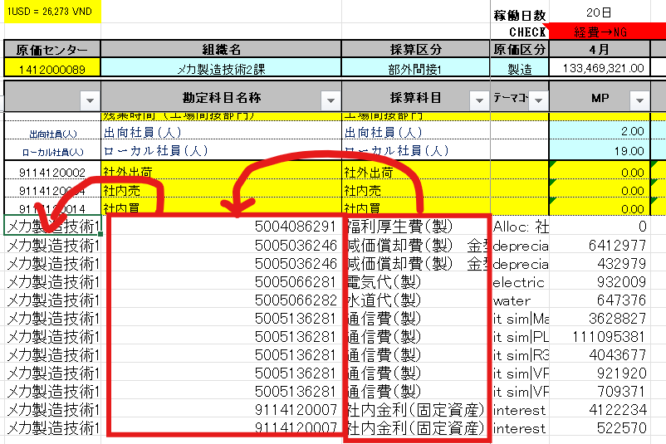

3. Bôi lại đúng màu, đúng định dạng như FORM vốn có

4. Để lại tất cả các công thức tính
Chi tiết đã ghi ở từng sheet
VD:

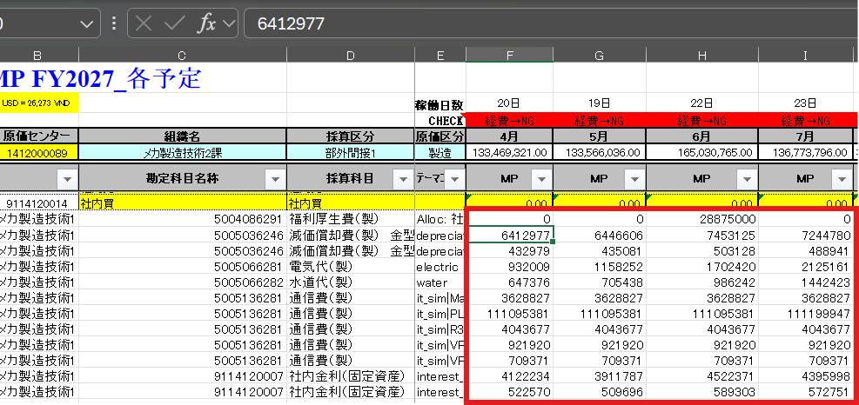

5. Sai code chi phí hệ thống
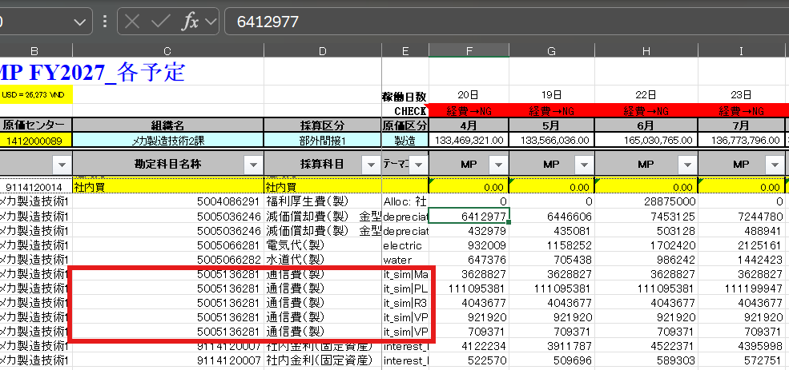

6. Nhập đồng thời số người của 12 tháng, riêng tháng 12 hiển thị nhập số lượng Nam, Nữ (để nhập chi phí khám sức khỏe)
Ngoài ra, do phần mềm dùng lâu dài nên ở mục khoanh đỏ ghi dưới, thay vì để 202704, 202705,…, hãy để thành Tháng 4, Tháng 5,…..
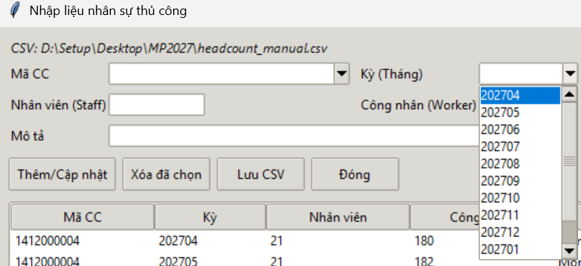

7.Bổ sung thêm hạng mục ở Sheet Chi phí phân bổ từ hành chính
 | LINK

=> Những dòng, sheet bôi màu xám là đã được thực hiện
Sheet không bôi màu là sheet vẫn chưa được thực hiện
Sheet màu đỏ là nội dung mới

Ngày 9/4:
1. Chi phí hệ thống chưa lấy được công thức, vẫn là dạng số

 | => Công thức tính bị sai nên tổng tiền không khớp với số tiền đúng như IT liên lạc (số tiền ở bản ghi trên thì đúng)

 | Công thức: = ROUND(công thức của các chi phí + với nhau** tỷ giá $ (ô B2 trong file MP),0)
 | VD: phòng code 1412000006 = ROUND((11*3.19 + 12*11.51+1*153.91+2*2114.25+12*2.25)*26273,0)=120,399,175 (chi phí tổng ở sheet đầu tiên là 120,399,176)

2. Sửa lại đối tượng áp dụng và công thức tính tiền phân bổ từ hành chính
 | LINK

Ngoài ra, bổ sung thêm những hạng mục ở bên dưới
 | LINK

3. Bổ sung thêm 1 loại chi phí mới: Chi phí làm giấy tờ cho người nước ngoài
 | LINK

A làm chi phí phân bổ từ hành chính và chi phí làm giấy tờ cho người nước ngoài trước giúp e nhé.
Còn chi phí tài sản cố định hơi khó nên để tuần sau a làm cũng được nha.

Liên quan đến nhập số người,
Thay vì nhập số người của 12 tháng như hiện tại thì sẽ nhập những dữ liệu ghi dưới
- Số người JP (xe bus) (dùng chung cho 12 tháng)
- Số người VN (xe bus) (dùng chung cho 12 tháng)
- Tháng 3 FY cũ (tiền triết lý)
- Tháng 4 (tiệc chúc mừng sau buổi phát biểu phương châm bộ phận)
- Tháng 5 (du lịch)
- Tháng 6 (người ko đi du lịch được quà)
- Tháng 10
・Quà kỉ niệm 10 năm
・Tiệc kỷ niệm 10 năm gắn bó
- Tháng 12: (đã có)
・Nam:
・Nữ:

Xóa nội dung dưới đây cho ko cần thiết

Điền dữ liệu theo thứ tự dưới đây:
 | Ngoài ra, thứ tự các chi phí của từng file thì ghi trong từng sheet bên cạnh

 |  |  |  |  |  |  | 6 chi phí

 |  |  |  |  |  |  |  |  | gộp thành 1 dòng chi phí

2026-09-06
1 | file kết quả xuất dữ liệu bắt đầu từ dòng 30 trở đi

2 | Xóa nội dung dưới đây

3 | Bổ sung thêm nhập số người
 | - Người biệt phái đi xe bus
 | - Người VN đi xe bus
 | Cách điền theo công thức |  |  | LINK

4 | Chi phí tài sản cố định
 | - Chưa chạy được hết tất cả các dữ liệu của CC |  |  |  |  | LINK

5 | Chi phí khám sức khỏe
 | - Đang bị lặp 2 lần

6 | Chi phí văn phòng phẩm của người mới đang bị sai
 | - Tất cả các chi phí người mới đang bị nhập vào tháng 12 và nhân với tổng số người |  |  |  |  |  |  | LINK

7 | Chưa chạy xong các chi phí phân bổ từ hành chính
 | - Dữ liệu từ A144~A169 |  |  | LINK
 | - Chi phí khám sức khỏe cho người mới |  |  |  | LINK

8 | Bổ sung thêm mô tả

9 | Nhập xong dữ liệu của từng file thì dòng cuối của block kết quả 1 sẽ cách dòng đầu của block kết quả 2 1 dòng, không xuất ra theo dòng cố định như trước nữa.

10 | File xuất kết quả, từ cột A đến D, từ dòng 30 trở đi phải màu trắng, như hình bên dưới đang lẫn cả màu xanh là không được
 | Cột E từ dòng 30 trở xuống không được phép có giải thích.

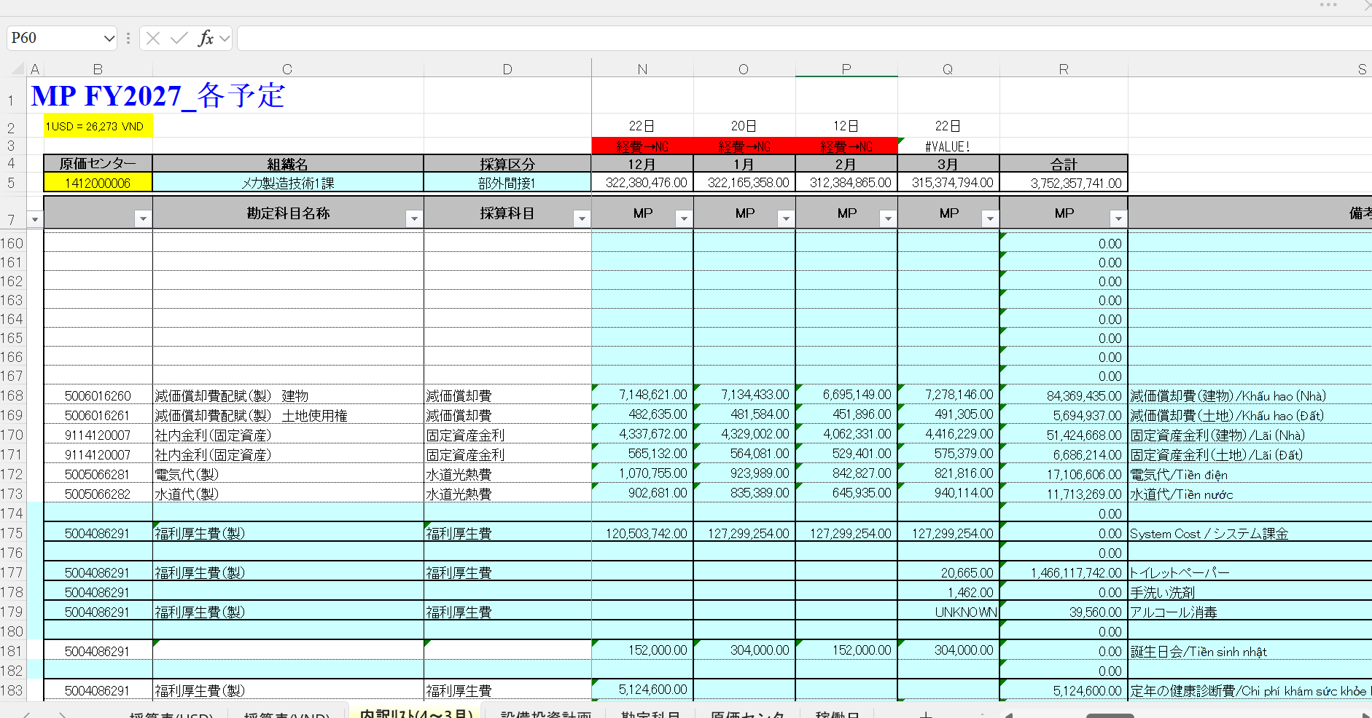

11 | File *配賦額一覧*, sheetname = '*配賦額一覧', phần giải thích không cần tự nghĩ ra, hãy lấy ở cột B.

12 | Lỗi người dung claim khi xuất file: Cột E không được phép tồn tại mô tả. |  |  |  |  |  |  |  |  | 13 | Chưa có tiền du lịch của tháng 5
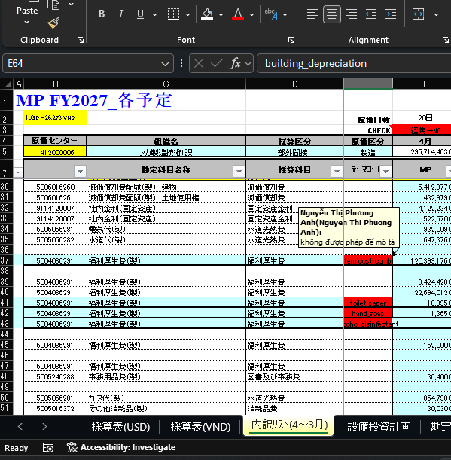

 |  |  |  |  |  |  |  |  |  | 14 | Code 5005246282 đang chỉ chạy được từ tháng 4 đến tháng 6

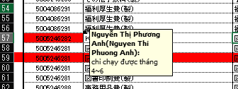

 |  |  |  |  |  |  |  |  |  | 15 | Code 5005246281,5005246281,5005246281,5005246281,5005246288,5005246288 như hình đang bị claim "tháng 12 đang mặc định nhân chi phí của người mới với tổng số người(sai với yêu cầu)

 |  |  |  |  |  |  |  |  |  | 16 | chi phí 社員証用写真のみ không cần cho người mới

 |  |  |  |  |  |  |  |  |  | 17 | 5005246288 12,000.00 9,000.00 9,000.00 81,000.00 3,000.00 114,000.00 ペン Bút -> ở dòng này đang thiếu dữ liệu của cột C, D

 |  |  |  |  |  |  |  |  |  | 18 | Những dòng 64~69, người dùng nói nó đang trùng với chi phí ở dòng từ 30~35 những code chi phí thì sai? Điều tra và fix triệt để(không hardcode dòng dữ liệu)
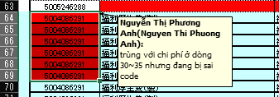

 |  |  |  |  |  |  |  |  |  | 19 | Không có chi phí ở dòng 73,74,75? Điều tra và fix triệt để(không hardcode dòng dữ liệu)

 |  |  |  |  |  |  |  |  |  |  | File xuất từ chương trình "D:\SETUP\tvn183660\download\MP_CC_1412000006.xlsx"

2026-09-07
 | Phục hồi lại cái này

 | => Phải rà lại hết tất cả các công thức dùng tỷ giá đô trong file

2026-10-07

1 | Chỉ có thể sử dụng FORM vẫn sử dụng test từ trước đến nay.
 | Nếu dùng FORM khác cùng điều kiện thì không chạy được
 | A fix lỗi này giúp e bằng việc sử dụng file ở trong LINK dưới này để chạy
 | LINK | (do là FORM của công ty nên a copy lại nhé)

2 | Để làm ra file hiện tại thì cần phải làm số người, thời gian cố định, thời gian làm thêm từ file dưới.
 | Theo trình tự làm file sẽ là thứ tự file như dưới:

 | ① |  |  |  |  |  |  | Nguồn sự thật
 | ② |  |  |  |  |  |  | tên cũ của file FORM: FORM

 | Mong muốn copy dữ liệu số người, thời gian cố định, thời gian làm thêm vào file FORM cần xuất.
 |  |  | File ① (Tháng 4) | File ② (Tháng 4) | File ① (Tháng 3) | File ② (Tháng 3)
 | Số người | Người biệt phái | C10 | F24 | N10 | Q24 | next cột đối với các tháng tiếp theo (tháng 3)
 |  | Người Việt | C13 | F25 | N13 | Q25 | next cột đối với các tháng tiếp theo (tháng 3)
 | Thời gian cố định | Người biệt phái | C17 | F8 | N17 | Q8 | next cột đối với các tháng tiếp theo (tháng 3)
 |  | Người Việt | C20 | F9 | N20 | Q9 | next cột đối với các tháng tiếp theo (tháng 3)
 | Thời gian tăng ca | Người biệt phái | C23 | F16 | N17 | Q16 | next cột đối với các tháng tiếp theo (tháng 3)
 |  | Người Việt | C27 | F17 | N20 | Q17 | next cột đối với các tháng tiếp theo (tháng 3)

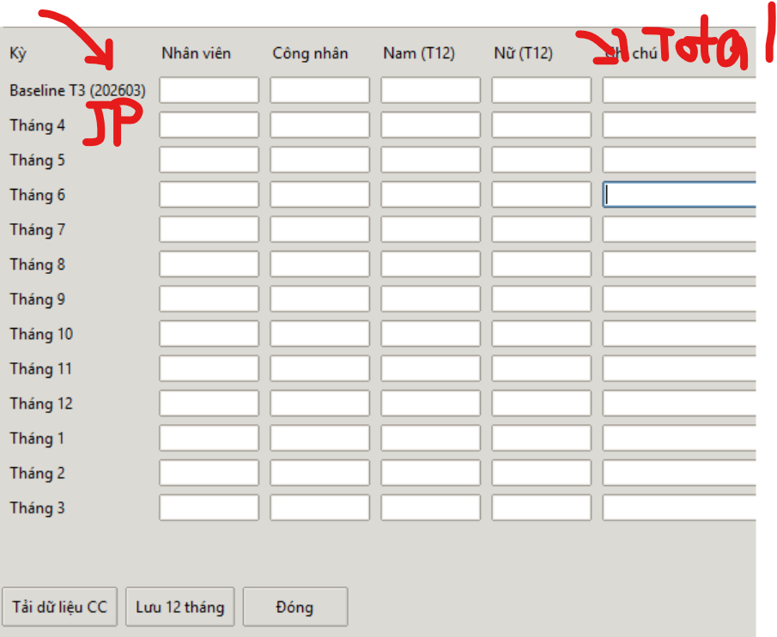
①
②
③
④
3 | Back up dữ liệu số người từ file ① bên trên vào phần điền dữ liệu của phần mềm

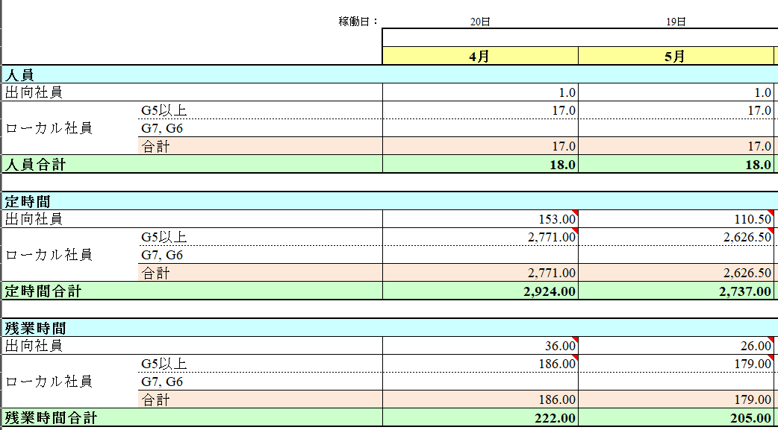

①
②
③
④

4 | Chi phí sức khỏe người mới
 | A làm theo nội dung ở LINK dưới này nhé
 | LINK

Chi phí hệ thống
Cột tên phòng
chịu chi phí
Cột Code phòng
chịu chi phí
Cột code tài khoản chịu chi phí
Cột các chi phí tương ứng của phòng
Tổng các chi phí tương ứng của phòng
Chi phí hệ thống
1. Tổng quan file: có nhiều sheet
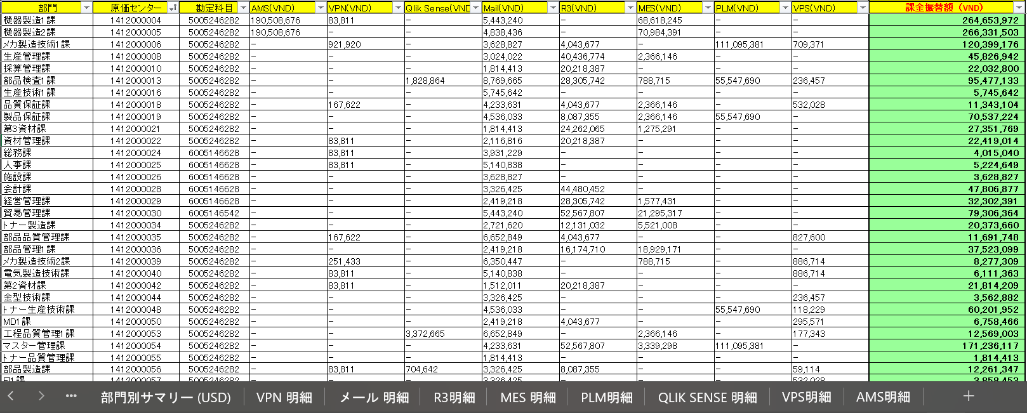

Các sheet chi phí chi tiết

2. Các sheet chi tiết
Ví dụ: Chi tiết chi phí VPN
 | Các thông tin cần lấy dữ liệu như dưới:
Cột Code phòng
chịu chi phí
 | Công thức: = số người * Đơn giá
Số người
Đơn giá
Tổng chi phí của phòng tương ứng
 | VD: Phòng code 141200006 = 11*3.19
Các sheet còn lại tương tự công thức như vậy

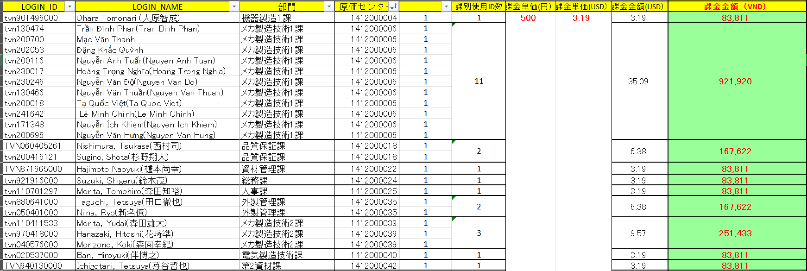

3. Tổng chi phí hệ thống

Công thức: = ROUND(công thức của các chi phí + với nhau** tỷ giá $ (ô B2 trong file MP),0)
VD: phòng code 1412000006 = ROUND((11*3.19 + 12*11.51+1*153.91+2*2114.25+12*2.25)*26273,0)=120,399,175 (chi phí tổng ở sheet đầu tiên là 120,399,176)
=> Do có chút chênh lệch về tỷ giá sẽ có trường hợp lệch 1 vài đồng so với chi phí ở sheet đầu tiên (sheet tổng các chi phí) như trên

Nhập vào 1 dòng duy nhất

4. Cách làm

 | ① Filter "code phòng chịu chi phí" của từng sheet
 | ② Nhập công thức sau khi lấy được tất cả các dữ liệu của từng sheet
 | ③ So sánh tổng công hức đã nhập với tổng chi phí của sheet tổng
 | ④ Điều chỉnh cho khớp với tổng chi phí của sheet tổng nếu lệch 1 vài đồng do tỷ giá (ko cần đưa làm lưu trình nếu làm tự động)
 | ⑤ Xác nhận số người cần dự tính của từng tháng để nhập cho các tháng (ví dụ: người nghỉ sinh,…)

Chi phí khấu hao, lãi nhà đất
Chi phí khấu hao, lãi nhà đất, điện nước
1. Tổng quan file: gồm 3 loại chi phí: khấu hao nhà đất, lãi nhà đất, điện-nước
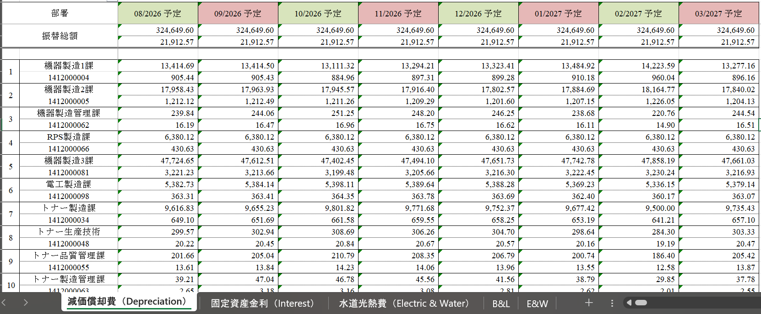

Sheet chi phí khấu hao nhà, đất
Sheet chi phí lãi nhà, đất
Sheet chi phí điện-nước

Tháng tương ứng với từng cột (tứ tháng 4~3_kỳ FY)
2. Các sheet chi phí trong file dữ liệu

2.1. Sheet chi phí khấu hao nhà, đất

Code phòng chịu chi phí
Khấu hao nhà
Khấu hao đất

Cách làm: | ① Tìm "code phòng chịu chi phí" để lấy dữ liệu (filter có khả năng mất dòng khấu hao đất nên làm thủ công thì ko filter)
 | ② Nhập công thức
 | Khấu hao nhà:
 | Công thức = ROUND (chi phí khấu hao nhà * tỷ giá $(ô B2 trong file MP),0)
 | Khấu hao đất:
 | Công thức = ROUND (chi phí khấu hao đất * tỷ giá $(ô B2 trong file MP),0)
Tháng tương ứng với từng cột (tứ tháng 4~3_kỳ FY)
 | ③ Phải nhập cho tất cả các tháng

2.2. Sheet chi phí lãi nhà, đất

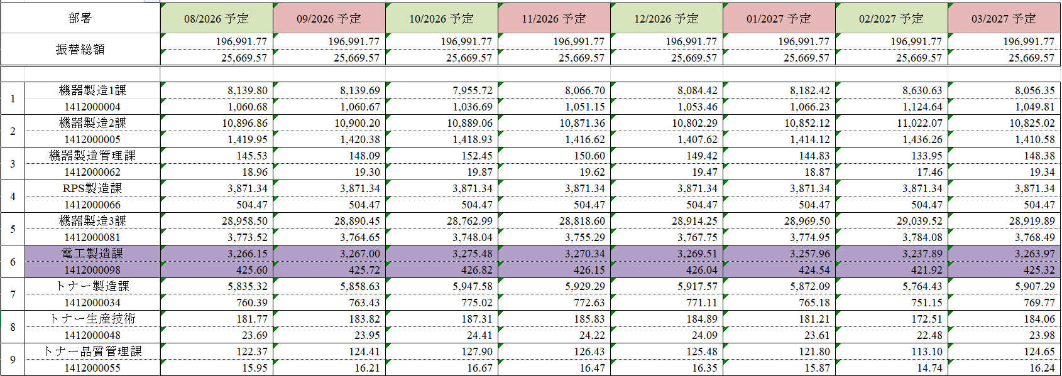

Code phòng chịu chi phí
Lãi nhà

Lãi đất

Cách làm: | ① Tìm "code phòng chịu chi phí" để lấy dữ liệu (filter có khả năng mất dòng lãi đất nên làm thủ công thì ko filter)
 | ② Nhập công thức
 | Lãi nhà:
 | Công thức = ROUND (chi phí lãi nhà * tỷ giá $(ô B2 trong file MP),0) |  | Thứ tự 3
 | Lãi đất:
Tháng tương ứng với từng cột (tứ tháng 4~3_kỳ FY)
 | Công thức = ROUND (chi phí lãi đất * tỷ giá $(ô B2 trong file MP),0) |  | Thứ tự 4
 | ③ Phải nhập cho tất cả các tháng

2.2. Sheet điện-nước
Code phòng chịu chi phí
Tiền điện

Tiền nước

Cách làm: | ① Tìm "code phòng chịu chi phí" để lấy dữ liệu (filter có khả năng mất dòng lãi đất nên làm thủ công thì ko filter)
 | ② Copy/paste dữ liệu điện+nước
 | Tiền điện | Thứ tự 5

 | Tiền nước | Thứ tự 6

Chi phí tài sản cố định
Tên tài sản cố định (TSCĐ)
Cột code tài khoản chịu chi phí
Cột chi phí khấu hao
Tháng khấu hao cuối cùng của TSCĐ
Cột chi phí lãi cần điền cho tháng 4
Chi phí tài sản cố định (TSCĐ)
1. Tổng quan file:
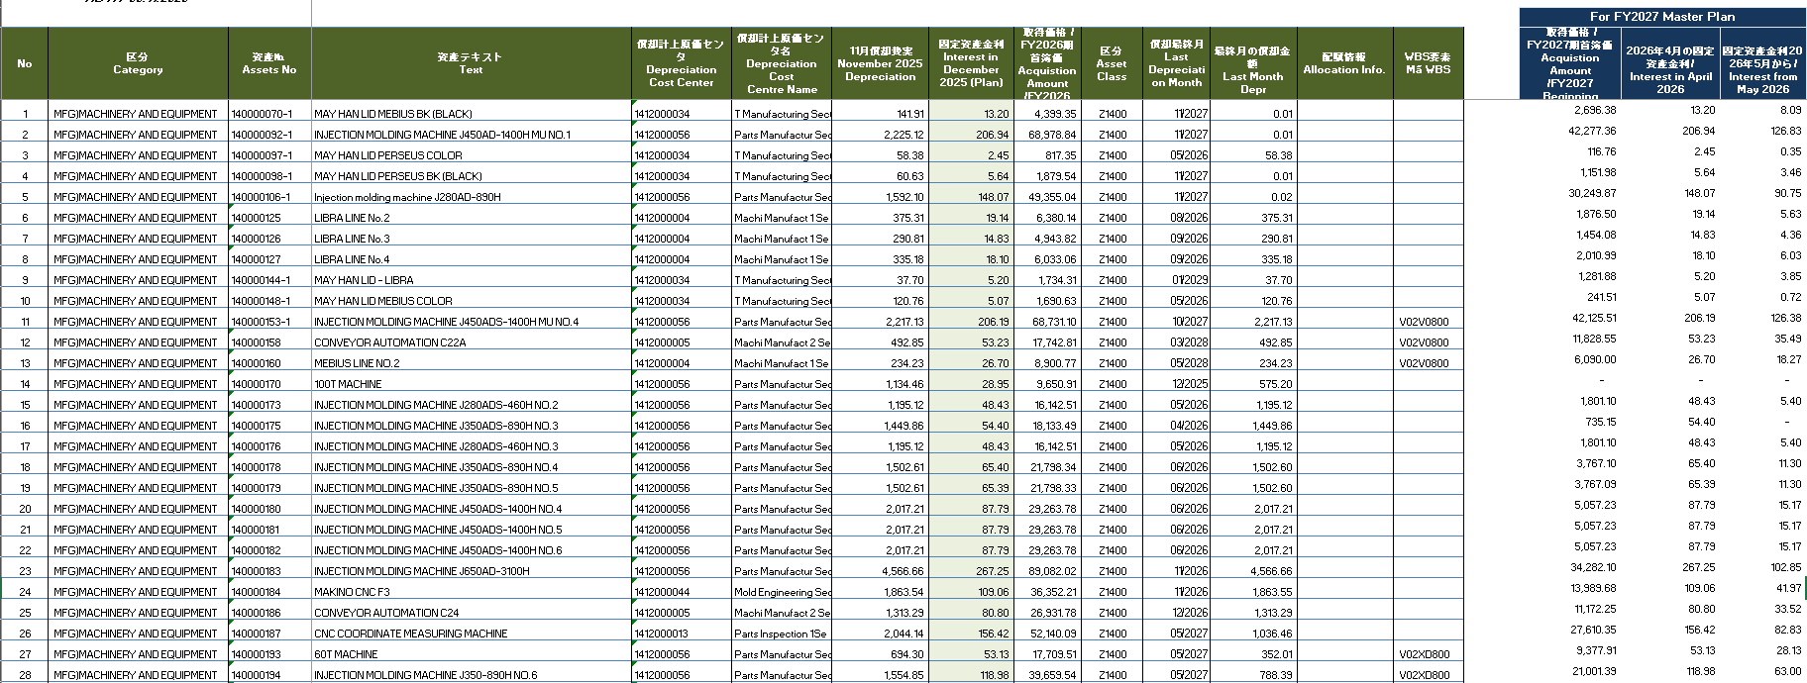

Cột chi phí lãi cần điền từ tháng 5~ (do lãi các kỳ FY thay đổi)

Chi phí khấu hao của tháng cuối cùng

2. Cách làm
 | ① Filter "code phòng chịu chi phí"
 | ② Xác nhận"tháng khấu hao cuối cùng" có trong kỳ FY đó ko, nếu ko có thì nhập theo bước ③,④ dưới đây, nếu có thì thực hiện từ bước ⑤ trở đi
 | ③ Lấy dữ liệu chi phí khấu hao rồi nhập theo công thức = ROUND(chi phí khấu hao * tỷ giá $ (ở ngoài phần mềm đã sửa),0)
 | ④ Lấy dữ liệu chi phí lãi rồi nhập theo công thức =ROUND(chi phí lãi * tỷ giá $ (ở ngoài phần mềm đã sửa),0)
 | (Cột chi phí lãi có 2 loại: tháng 4 và từ tháng 5 trở đi=> lấy dữ liệu của từng ô để nhập tương ứng cho từng tháng)
 | VD: | No.1: Tháng khấu hao cuối cùng No.3 là 11/2027 thì nhập theo công thức trên cho tất cả các tháng
 | ⑤ Các tháng trước tháng cuối cùng thì điền chi phí khấu hao, lãi giống như bước ③ và ④
 | ⑥ Vào tháng khấu hao cuối cùng, lấy giá trị của trong cột "tháng khấu hao cuối cùng"
 | VD: | No.3: Tháng khấu hao cuối cùng là 5/2026
 |  |  | Đối với chi phí khấu hao
 |  |  |  | Tháng 4 làm theo bước ③
 |  |  |  | Tháng 5 = ROUND( "chi phí khấu hao của tháng cuối cùng" * tỷ giá $ (ở ngoài phần mềm đã sửa),0)
 |  |  |  | Từ tháng 6 đến hết: không phải điền
 |  |  | Đối với chi phí lãi
 |  |  |  | Tháng 4~5: Làm theo bước ④
 |  |  |  | Từ tháng 6 đến hết: không phải điền

 |  | No.23: Tháng khấu hao cuối cùng là 11/2026
 |  |  | Đối với chi phí khấu hao
 |  |  |  | Tháng 4~10 làm theo bước ③
 |  |  |  | Tháng 11 = ROUND( "chi phí khấu hao của tháng cuối cùng" * tỷ giá $ (ở ngoài phần mềm đã sửa),0)
 |  |  |  | Từ tháng 12 đến hết: không phải điền
 |  |  | Đối với chi phí lãi
 |  |  |  | Tháng 4~11: Làm theo bước ④
 |  |  |  | Từ tháng 12 đến hết: không phải điền

Chi phí làm giấy tờ cho NNN
Cột code tài khoản chịu chi phí
Code tài khoản chi phí
Tháng tương ứng với từng cột (tứ tháng 4~3_kỳ FY)
Chi phí làm giấy tờ cho NNN

Cách làm: | ① Filter code tài khoản mong muốn tại cột "Code tài khoản chịu chi phí"
 | ② Nhập số tiền của các tháng hiện ra ở file trên vào các cột tháng tương ứng ở file FORM

 | VD:
 | - Lọc code 1412000018 ghi dưới
 | - Có 2 người cùng ở code đó, và các mỗi người thì chi phí thì phân bổ rải rác vào nhiều tháng như dưới
 | - Lấy tất cảt các chi phí đó nhập vào FORM

Chi phí sinh nhật
Chi phí sinh nhật
Code tài khoản chịu chi phí
Tháng tương ứng với từng cột (tứ tháng 4~3_kỳ FY)

Cách làm: | ① Filter code tài khoản mong muốn tại cột "Code tài khoản chịu chi phí"
 | ② Lấy số người tương ứng với cột tháng
 | ③ Filter cột nội dung của file "FY2027配賦額一覧" với nội dung: 誕生日会 Tiệc sinh nhật
 | cách lấy mã code giống như ở đây → | LINK
 | ④ Nhập vào dòng 63 (từ G63=> Q63)
 | Công thức = số người * đơn giá
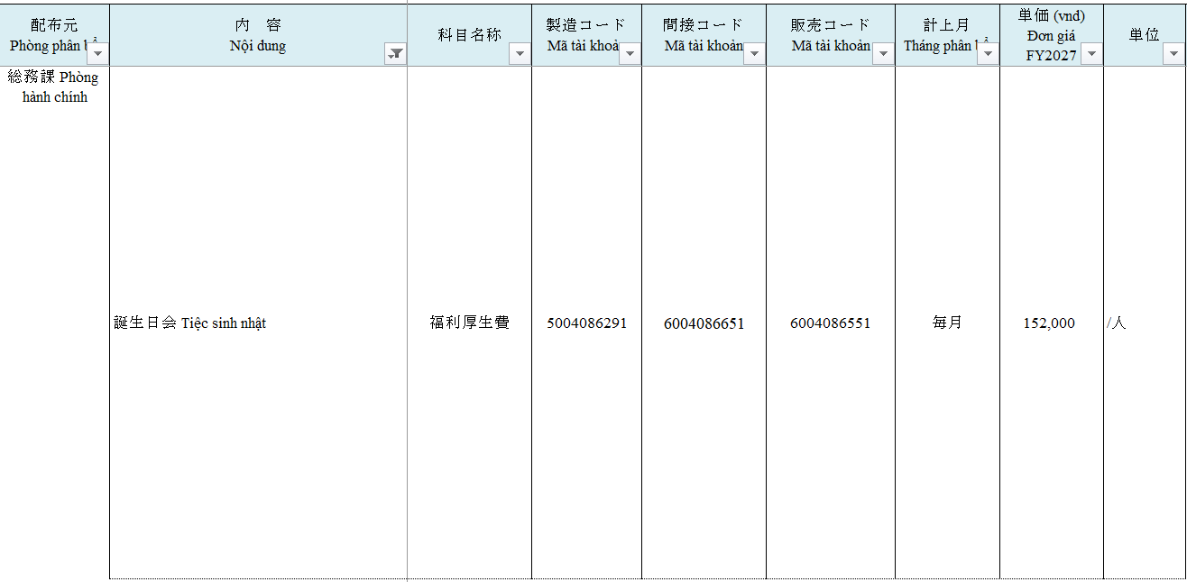

 | ※ Ngoài ra, trong trường hợp tháng đó có người mới thì sẽ cộng luôn số người mới đó vào luôn
 | VD: Tháng 6 phòng 1412000006 có 2 người sinh nhật, trong tháng đó có 1 người mới thì tổng số người sinh nhật trong tháng 6 sẽ là 3 người
 | Công thức = (2 người(trong file ở đầu) + 1 người mới )* 152,000VND

Chi phí phân bổ từ hành chính
Tháng tương ứng với từng cột (tứ tháng 4~3_kỳ FY)
Chi phí phân bổ từ hành chính
1. Chi phí phân bổ cho cả 12 tháng

Nhập vào dòng 46, từ F46

Nhập vào dòng 48, từ F48
Code tài khoản chi phí

Nhập vào dòng 49, từ F49

Nhập vào dòng 51, từ F51

Nhập vào dòng 53, từ F53

Nhập vào dòng 54, từ F54

Cách làm: | ① Điền các dữ liệu chi phí tương ứng vào ô chi phí trong file MP (áp dụng cho tiền gas, nước rửa tay, giấy vệ sinh, chi phí làm sạch)
 | Công thức = số người * chi phí tương ứng
 |  | Số người: Tổng số người của tháng trước (Cũ: công thức = số người của tháng đó * chi phí tương ứng)
 |  | Do ko có dữ liệu tháng 3 của kỳ trước nên số người của tháng 4 sẽ vẫn lấy tổng số người của tháng 4
 | ② Điền các dữ liệu chi phí tương ứng vào ô chi phí trong file MP (áp dụng cho tiền xe bus đưa đón người Nhật, người Việt)
 | Công thức = số người (nhập ở đầu phần mềm) * chi phí tương ứng

Nội dung hạng mục
Code tài khoản chi phí
Tháng phân bổ
Đơn giá
2. Chi phí phân bổ đặc thù cho từng tháng
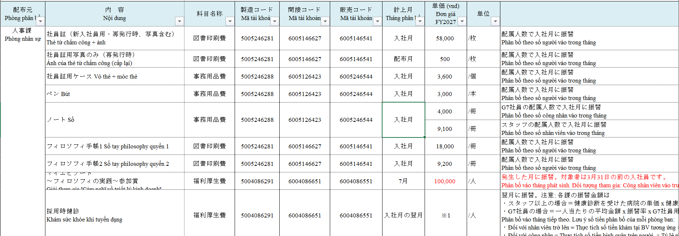

※Cách lấy mã đúng cho từng code phòng chịu chi phí
 | Trong công ty chia ra 3 nhóm: |  | 製造
 |  |  | 一般
 |  |  | 販売
 | Dựa vào 2 sheet dưới đây để lấy mã tài khoản cho đúng
 |  | 原価センタ |  |  |  |  | 勘定科目
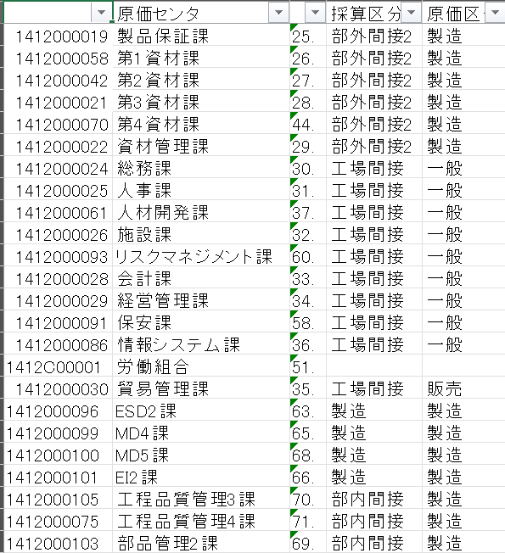

社員旅行 Du lịch công ty: Tháng 5
 | ① Xác nhận code phòng chi phí
 |  | Được chọn ngay từ lúc nhập mã phòng trên phần mềm
 |  | VD: Code 1412000089
 | ② Xác nhận code phòng chi phí thuộc nhóm nào (製造、一般、販売）
 |  | - Mở sheet này | 原価センタ
 |  | - Filter cột A1 như dưới

 |  | - Biết được thuộc nhóm 製造 như ô khoanh đỏ trên
 | ③ Xác nhận nhóm đó thì sẽ là mã tài khoản nào
 |  | - Mở file "FY2027配賦額一覧" như dưới
 |  | - Filter "社員旅行 Du lịch công ty" tại cột B "Nội dung 内容" |  |  |  | (Chú ý: Filter giống như đầu mục trước dấu 2 chấm) |  |  |  | ☚ Bấm vô
 |  | - Xác định tháng phân bổ: cột G màu xanh lá như dưới
 |  | - Lấy tên tài khoản ở khung đỏ xanh dương như dưới

 |  | - Mở sheet này | 勘定科目
 |  | - Filter tên tài khoản "福利厚生費" (khung xanh dương ở trên) ở cột D "JP_Name" khung đỏ ở dưới
 |  | - Cột F, H, H tương ứng với 3 nhóm sẽ hiện ra các mã tài khoản tương ứng
 |  | - Ở mục ② ghi trên đã xác nhận được code chi phí phòng hiện tại đang làm là nhóm 製造, do đó sẽ lấy mã code theo cột F "製造", là khung tím ở dưới

 | ④ Nhập mã tài khoản vào FORM tương ứng với tháng phân bổ đã xác định ở trên (tháng 5)
 | ⑤ Nhập công thức= Số người * Đơn giá
 |  | Số người: Số người nhập ban đầu khi mở phần mềm
 |  | Đơn giá: Cột H của file "FY2027配賦額一覧" (màu hồng ở ảnh trên)

Áp dụng cùng cách làm ghi trên cho các chi phí ghi dưới

FY2027部門方針発表会後の決起コンパ Tiệc chúc mừng sau buổi phát biểu phương châm bộ phận KDTVN FY2027: Tháng 4
(có số người riêng=> tự điền)
Tiệc khuấy động năm tài chính決起コンパ: Tự cho vào tháng 5
(số người tháng 4)
社員旅行不参加対象者へのギフト贈呈 Quà tặng cho CNV không thể tham gia du lịch: Tháng 6
(có số người riêng=> tự điền)
マイエピソード ～フィロソフィの実践～参加賞Giải tham gia "Cảm nghĩ về triết lý kinh doanh": Tháng 7
(có số người riêng)
京セラフェスティバルLễ hội Kyocera: Tháng 9
(số người tháng 9)
月餅 Bánh Trung Thu: Tháng 9 |  |  |  |  |  |  | Hoặc là nhập sẵn chi phí vào tháng đó=> bôi màu khác vào ô đó để phân biệt
(số người tháng 9)
10年勤続記念コンパ Tiệc kỷ niệm 10 năm gắn bó: Tháng 10
(có số người riêng=> tự điền)
10年勤続記念品 Quà kỷ niệm cho CNV 10 năm gắn bó: Tháng 10
(có số người riêng=> tự điền)

会社設立記念 感謝イベント Sự kiện tri ân ngày thành lập công ty : Tháng 10 |  |  |  |  |  |  |  | => a để tiền này số người về 0 cho e nhé
(số người tháng 10) |  |  |  |  |  |  |  | như này thì ko bị ra tiền áo dài tay nữa
ポケットカレンダー Lịch bỏ túi: Tháng 11

運動会 Đại hội thể thao: Tháng 11

忘年会補助金 Hỗ trợ tiệc tất niên: Tự cho vào tháng 2
(số người tháng 1)
お年玉 Tiền lì xì: Tháng 2
(số người tháng 2)

社員旅行 Du lịch công ty: Tháng 5
(số người tháng 5)
Khám sức khỏe (cho CNV nam): |  |  |  | => bị lặp
Khám sức khỏe (cho CNV nữ): |  |  |  | => bị lặp

 | ① → ④: Giống ghi trên
 | ⑤ Nhập công thức= Số người * Đơn giá
 |  | Số người: Số người nhập ban đầu khi mở phần mềm_chỗ tháng 12 đã chia rõ số người nam, nữ
 |  | Đơn giá: Cột H của file "FY2027配賦額一覧" (đơn giá của nam, nữ tương ứng như dưới)

 | => Để lại công thức cho e nhé

Tiền chi phí cho người mới:
 | Sẽ có tất cả những chi phí ở bảng dưới.
 | Công thức và cách điền tháng như hiện tại đã đúng.
 | Tuy nhiên, cần bổ sung thêm hạng mục bôi màu ghi dưới
 | Số người mới = số người tháng sau - số người tháng trước (VD: Tháng 5: 22 người, tháng 6: 26 người => số người mới = 26 - 22 =4 người)
 |  | ・Sổ: chi phí của nhân viên và công nhân khác nhau
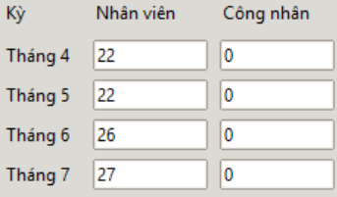
 |  |  |  |  | => trường hợp có người mới là nhân viên thì sẽ nhập vào ô công nhân ở chỗ nhập nhân sự thủ công
 |  |  |  |  | Công thức = số người nhân viên mới * đơn giá (9100VND) |  |  |  | VD: Trong 4 người ở VD trên có 1 người nhân viên thì công thức sẽ là 1 * 9100 = 9100
 |  |  |  |  | => trường hợp có người mới là công nhân thì sẽ nhập vào ô công nhân ở chỗ nhập nhân sự thủ công
 |  |  |  |  | Công thức = số người công nhân mới * đơn giá (4000VND) |  |  |  | VD: Trong 4 người ở VD trên có 3 người công nhân thì công thức sẽ là 3 * 4000 = 12000

 | ※Chú ý: Điểm chung của các chi phí dưới đây là ở cột Tháng phân bổ "入社月", tuy nhiên nếu filter thì sẽ bị mất dòng chi phí sổ của nhân viên nên a làm thế nào để lấy được đủ tiền cho e nhé

 |  | ・Khám sức khỏe khi tuyển dụng
 |  | Người mớ vào tháng này thì chi phí khám sưc khỏe tuyển dụng sẽ phân bổ vào tháng sau
 |  | Công thức = số người * đơn giá
 |  | Trong đó: số người: số người mới của tháng trước
 |  | đơn giá = 0
 |  | VD: Tháng 6 người mới vào thì chi phí khám sức khỏe sẽ phân bổ vào tháng 7
 |  | '=>
 | ※Chú ý: Chi phí khám sức khỏe khi tuyển dụng khác với chi phí khám sức khỏe định kỳ của công ty, do đó a đừng lấy nhầm chi phí nhé

